Instructions
Instructions
Il faut reproduire l'image suivante dans la feuille de réponses.
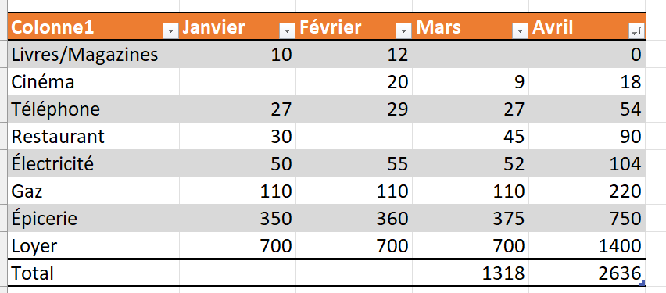

1. Transformer la plage de données dans la feuille de réponses en tableau.
2. Vous pouvez changer l'affichage des lignes et de l'entête.
3. Ajouter une ligne totale en prenant soin d'insérer la somme pour le mois de mars
4. Ajouter une ligne totale en prenant soin d'insérer la somme pour le mois d'avril
5. Trier les données du plus petit au plus grand sur le mois d'avril.

